BT tự làm
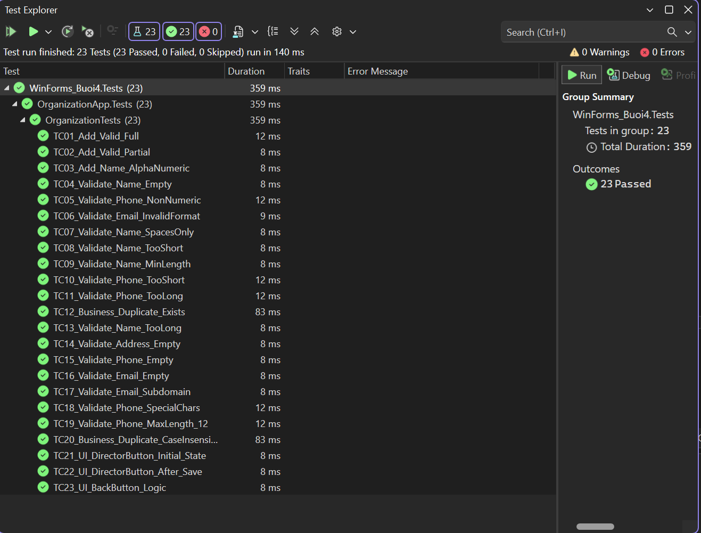
Test Case ID | TC_ORG_MASTER | Test Case Description | Kiểm thử toàn diện Form Quản lý Organization
Created By | Lê Trí Anh | Reviewed By |  | Version | 1
QA Tester's Log
Tester's Name | Lê Trí Anh | Date Tested | 20/01/2026 | Test Case Status | Pass

S # | Pre-requisites (Điều kiện tiên quyết) |  | S # | Test Data (Dữ liệu kiểm thử)
1 | Database OrganizationDB đã được khởi tạo và kết nối thành công. |  | 1 | Hợp lệ: Name="FPT Software", Phone="0901234567"
2 | Ứng dụng đã Build thành công, không có lỗi biên dịch. |  | 2 | Không hợp lệ: Name="", Phone="abc"
3 | Form Organization đang mở ở trạng thái sẵn sàng nhập liệu. |  | 3 | Trùng lặp: Name="FPT Software" (đã có trong DB)

 |  | Quy tắc nghiệp vụ
 |  | OrgName: Không được để trống, độ dài 3-255 ký tự, không được trùng (Case-insensitive).
 |  | Phone: Chỉ chứa số, độ dài 9-12 ký tự (nếu nhập).
 |  | Email: Phải đúng định dạng email (nếu nhập).
 |  | Luồng: Nút Director chỉ Enable khi Save thành công.

ID | Mô tả Test Case | Dữ liệu đầu vào | Các bước thực hiện | Kết quả mong đợi | Kết quả thực tế | Trạng thái
TC01 | Thêm mới Organization hợp lệ | Name="FPT", Phone="0901234567", Email="hr@fsoft.com" | 1. Nhập liệu đầy đủ | Save success. Enable nút Director. | Hiển thị đúng thông báo và enable nút. | Pass

 |  |  | 2. Nhấn Save
TC02 | Thêm mới chỉ nhập trường bắt buộc | Name="Viettel", các ô khác rỗng | 1. Nhập Name | Save success. | Save success. | Pass

 |  |  | 2. Nhấn Save
TC03 | Tên có chứa số và khoảng trắng | Name="Cong Ty 123" | 1. Nhập Name | Save success. | Save success. | Pass

 |  |  | 2. Nhấn Save
TC04 | Bỏ trống Organization Name | Name="" | 1. Để trống Name | Lỗi: "Name cannot be empty" | Hiển thị đúng lỗi. | Pass

 |  |  | 2. Nhấn Save
TC05 | Phone chứa ký tự chữ cái | Phone="090abc" | 1. Nhập Phone sai | Lỗi: "Phone must be 9-12 digits" | Hiển thị đúng lỗi. | Pass

 |  |  | 2. Nhấn Save
TC06 | Email sai định dạng | Email="abc.com" | 1. Nhập Email sai | Lỗi: "Invalid Email format" | Hiển thị đúng lỗi. | Pass

 |  |  | 2. Nhấn Save
TC07 | Tên chỉ chứa khoảng trắng | Name=" " | 1. Nhập Name toàn space | Lỗi: "Name cannot be empty" | Hiển thị đúng lỗi. | Pass

 |  |  | 2. Nhấn Save
TC08 | Tên quá ngắn (< 3 ký tự) | Name="AB" | 1. Nhập Name ngắn | Lỗi: "Name must be 3-255 chars" | Hiển thị đúng lỗi. | Pass

 |  |  | 2. Nhấn Save
TC09 | Tên độ dài tối thiểu | Name="ABC" | 1. Nhập Name 3 ký tự | Save success. | Save success. | Pass

 |  |  | 2. Nhấn Save
TC10 | Phone quá ngắn (< 9 số) | Phone="12345678" | 1. Nhập Phone 8 số | Lỗi: "Phone must be 9-12 digits" | Hiển thị đúng lỗi. | Pass

 |  |  | 2. Nhấn Save
TC11 | Phone quá dài (> 12 số) | Phone="0123... (13 số)" | 1. Nhập Phone 13 số | Lỗi: "Phone must be 9-12 digits" | Hiển thị đúng lỗi. | Pass

 |  |  | 2. Nhấn Save
TC12 | Trùng tên đã tồn tại | Name="FPT" (Đã có) | 1. Nhập tên trùng | Lỗi: "Org Name already exists" | Hiển thị đúng lỗi. | Pass

 |  |  | 2. Nhấn Save
TC13 | Tên quá dài (> 255 ký tự) | Name="A" * 256 | 1. Nhập Name dài | Lỗi: "Name must be 3-255 chars" | Hiển thị đúng lỗi. | Pass

 |  |  | 2. Nhấn Save
TC14 | Địa chỉ rỗng (Hợp lệ) | Address="" | 1. Để trống Address | Save success. | Save success. | Pass

 |  |  | 2. Nhấn Save
TC15 | Phone rỗng (Hợp lệ) | Phone="" | 1. Để trống Phone | Save success. | Save success. | Pass

 |  |  | 2. Nhấn Save
TC16 | Email rỗng (Hợp lệ) | Email="" | 1. Để trống Email | Save success. | Save success. | Pass

 |  |  | 2. Nhấn Save
TC17 | Email có tên miền con | Email="a@b.c.d" | 1. Nhập Email subdomain | Save success. | Save success. | Pass

 |  |  | 2. Nhấn Save
TC18 | Phone chứa ký tự đặc biệt | Phone="090-123" | 1. Nhập Phone có dấu - | Lỗi: "Phone must be 9-12 digits" | Hiển thị đúng lỗi. | Pass

 |  |  | 2. Nhấn Save
TC19 | Phone độ dài tối đa | Phone="0123... (12 số)" | 1. Nhập Phone 12 số | Save success. | Save success. | Pass

 |  |  | 2. Nhấn Save
TC20 | Trùng tên (Khác hoa thường) | Name="fpt" (Đã có FPT) | 1. Nhập tên thường | Lỗi: "Org Name already exists" | Hiển thị đúng lỗi. | Pass

 |  |  | 2. Nhấn Save
TC21 | UI: Nút Director ban đầu | Mở Form | 1. Mở app | Button Disable (Mờ). | Nút mờ đúng như mong đợi. | Pass

 |  |  | 2. Nhìn nút Director
TC22 | UI: Nút Director sau Save | Save thành công | 1. Save thành công | Button Enable (Sáng). | Nút sáng đúng như mong đợi. | Pass

 |  |  | 2. Nhìn nút Director
TC23 | UI: Chức năng nút Back | Nhập liệu -> Back | 1. Nhập liệu | Đóng form, không lưu. | Form đóng, không lưu. | Pass

 |  |  | 2. Nhấn Back

